エビデンス
1 | 画面初期表示

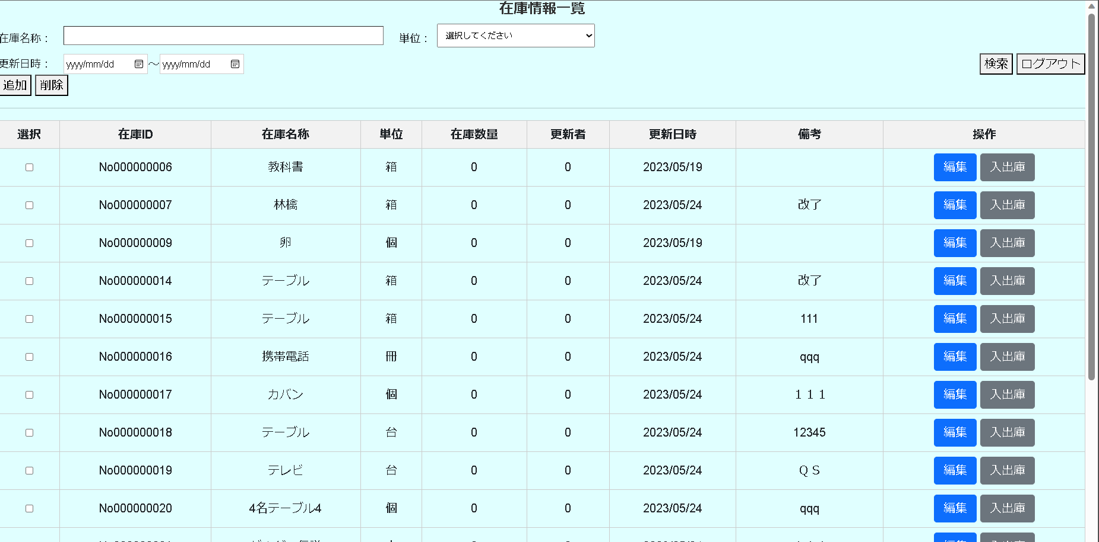

2 | 在庫名称、単位、更新日時を未入力場合
押下

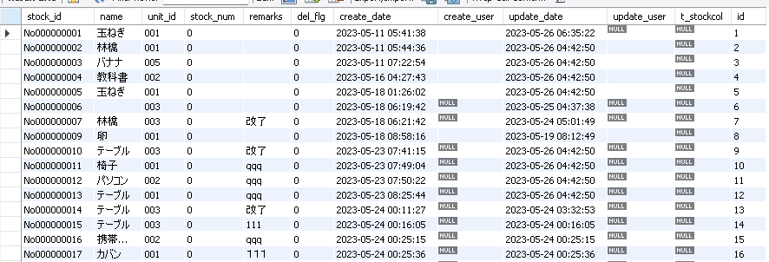

3 | 在庫名称を入力する場合
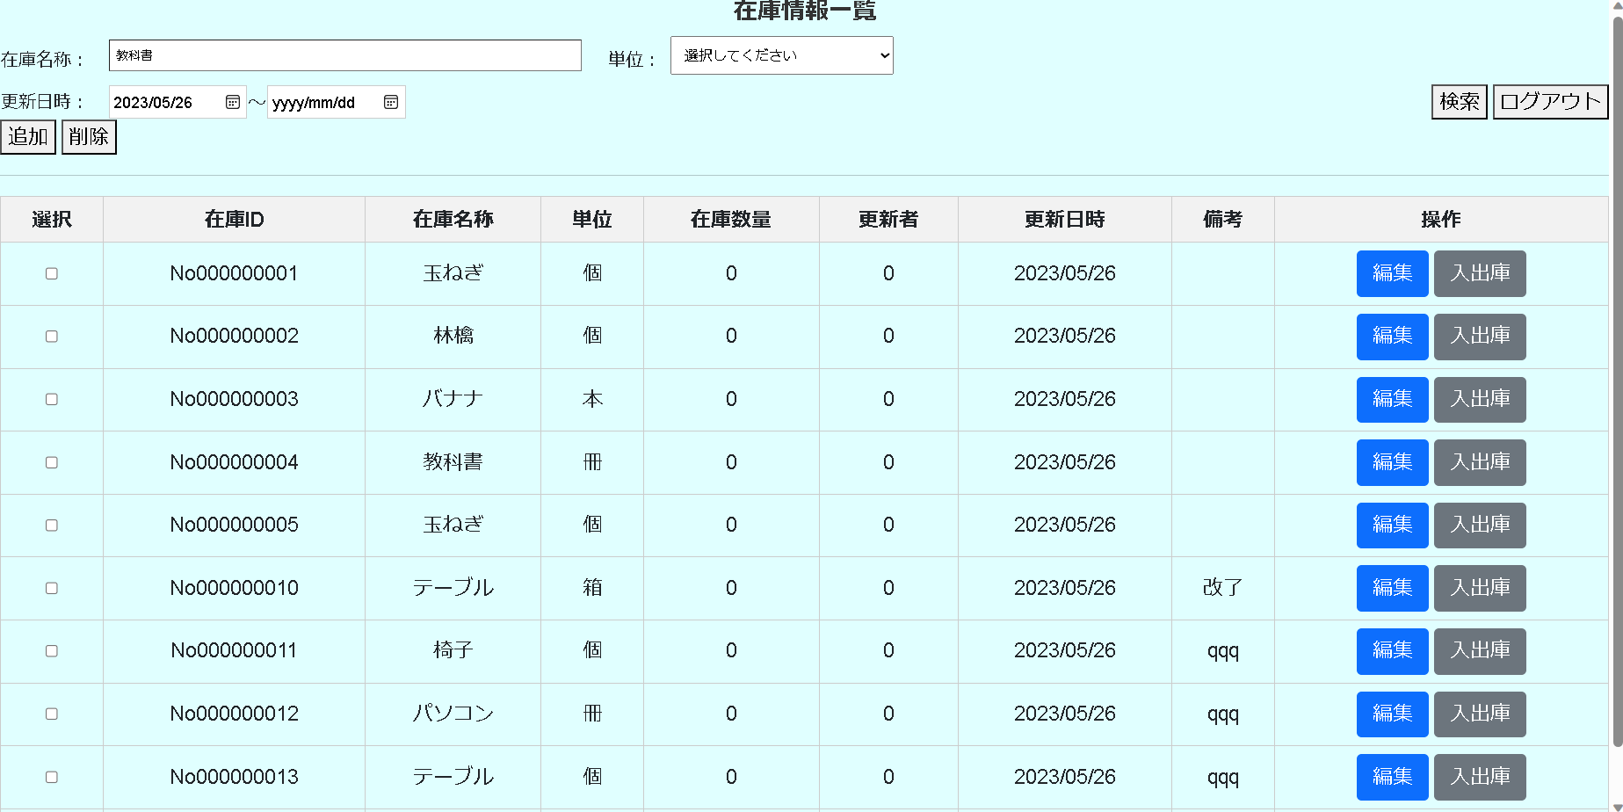
押下

4 | 単位を入力する場合

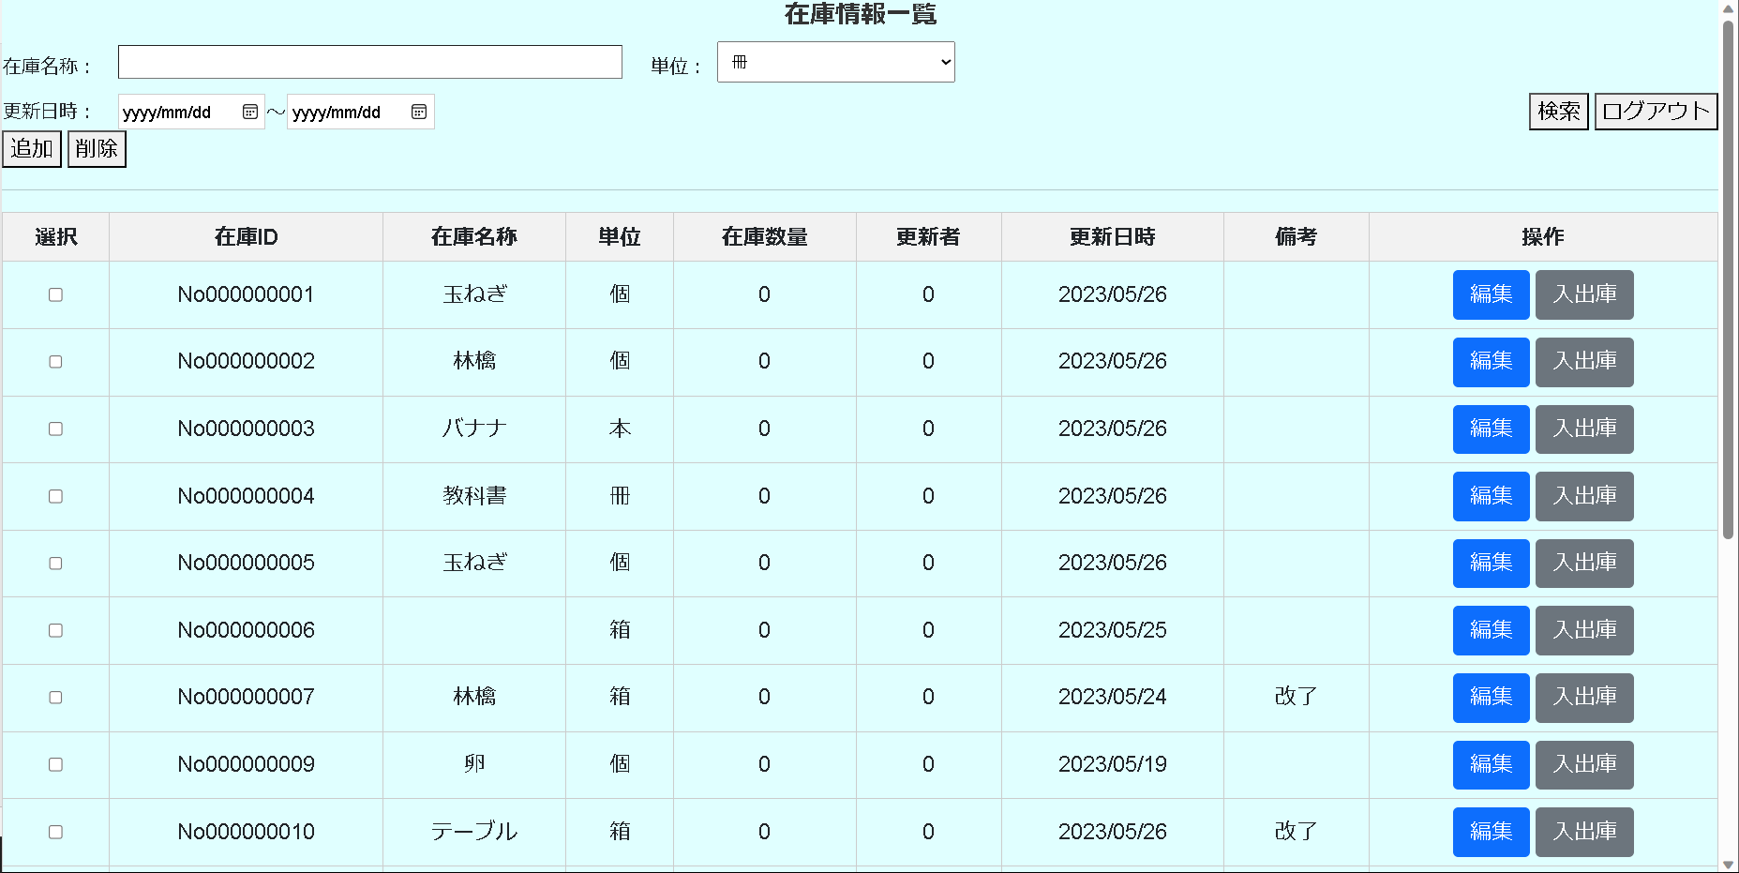
押下

5 | 更新日時Fromを入力する場合

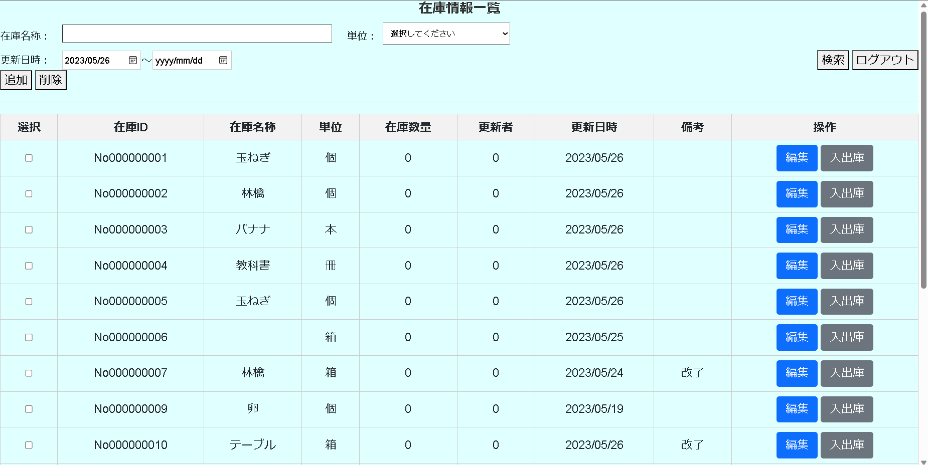
押下

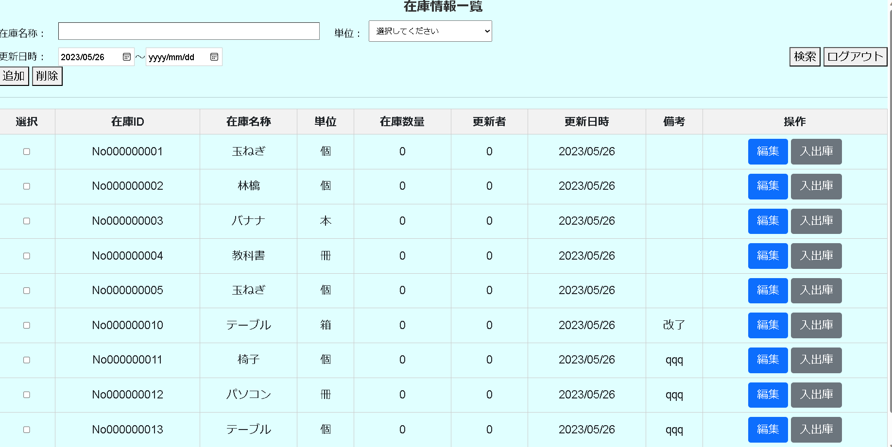

6 | 在庫名称、単位、更新日時Toを入力する場合。

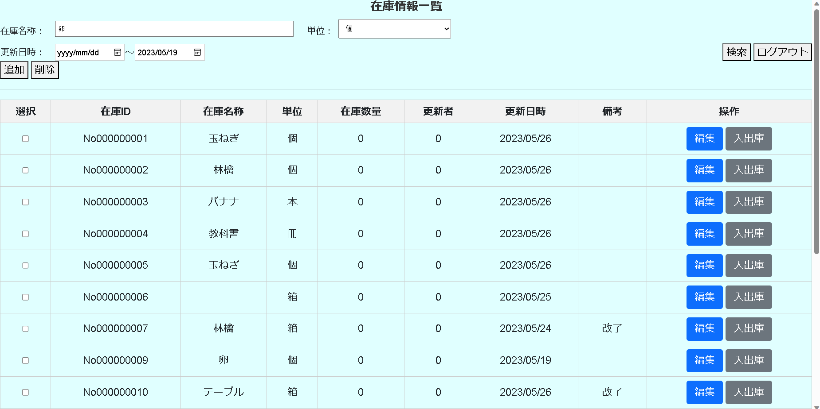
押下

7 | 在庫名称、更新日時を入力場合

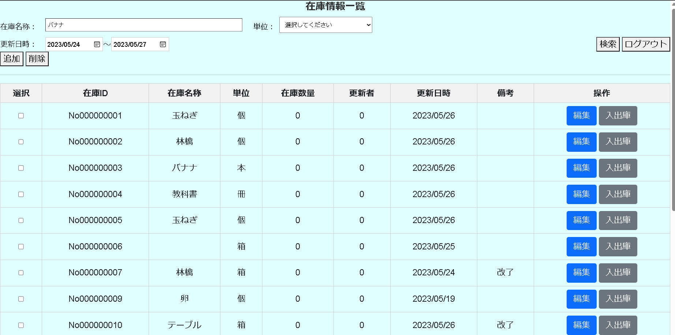
押下

8 | 単位、更新日時を入力する場合

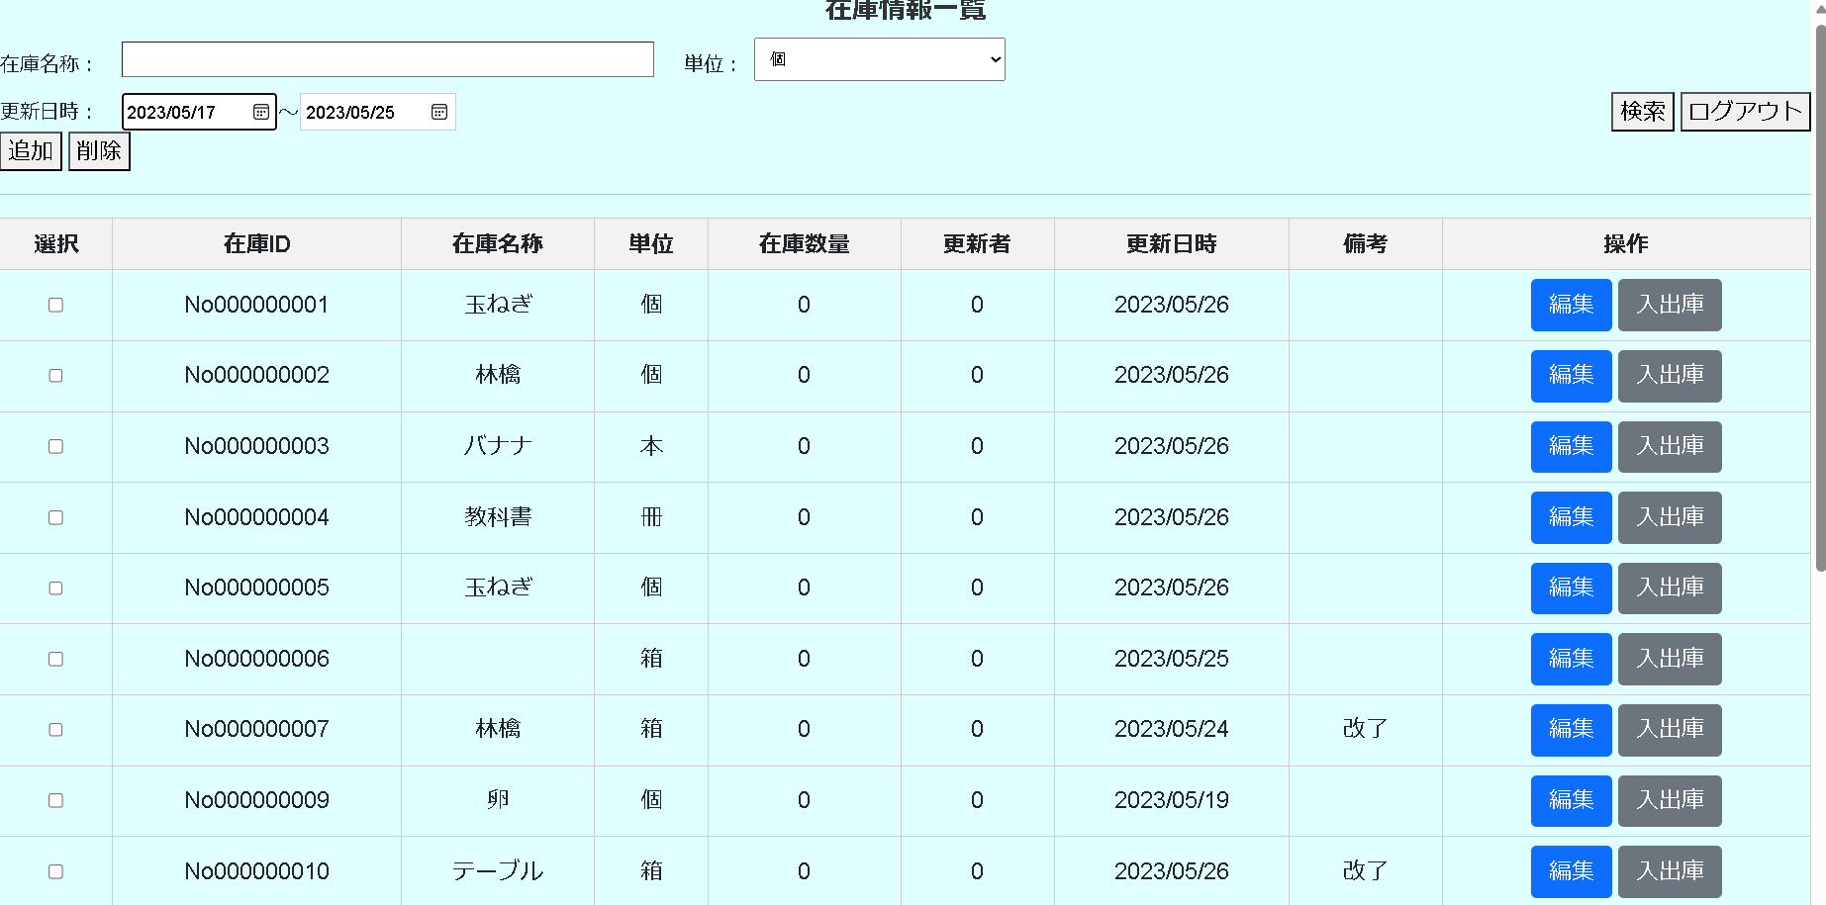
押下

9 | 在庫名称、単位、更新日時入力する場合。

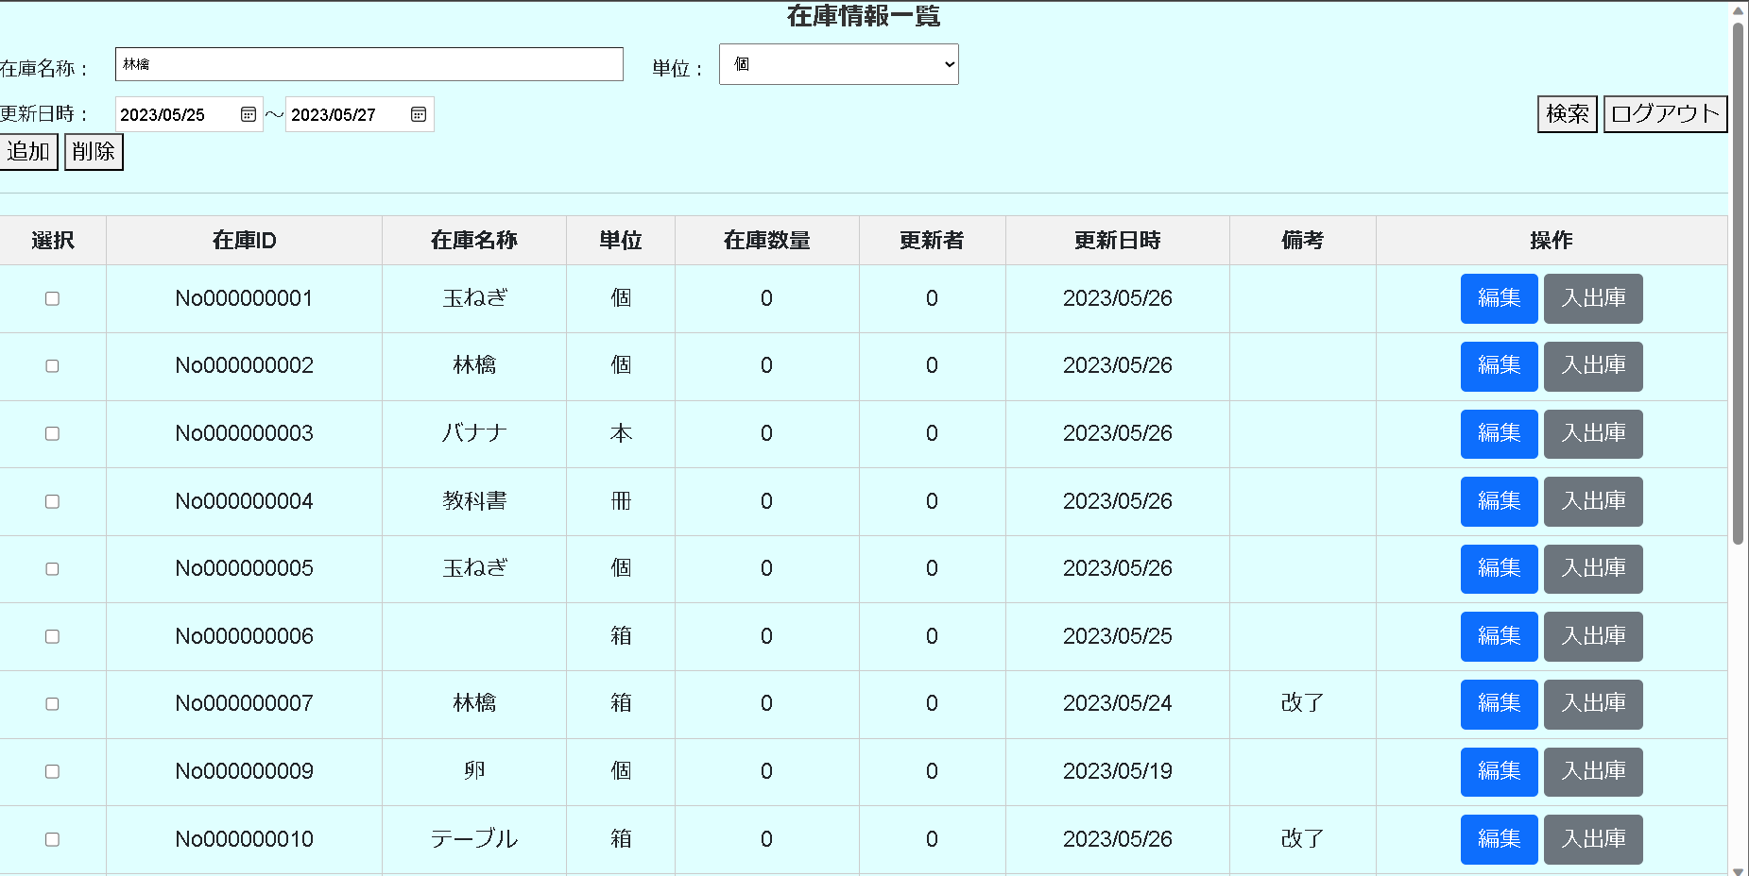
押下

10 | 追加ボタンを押下する場合。


押下

在庫情報情報一覧画面
在庫情報登録画面

13 | ログアウトボタンを押下する場合。
押下

在庫情報情報一覧画面
ログイン画面

14 | 編集ボタンを押下する場合。
押下

在庫情報情報一覧画面
在庫情報更新画面

15 | 入出庫ボタンを押下する場合。
押下

在庫情報情報一覧画面
入出庫情報一覧画面

